Lookup
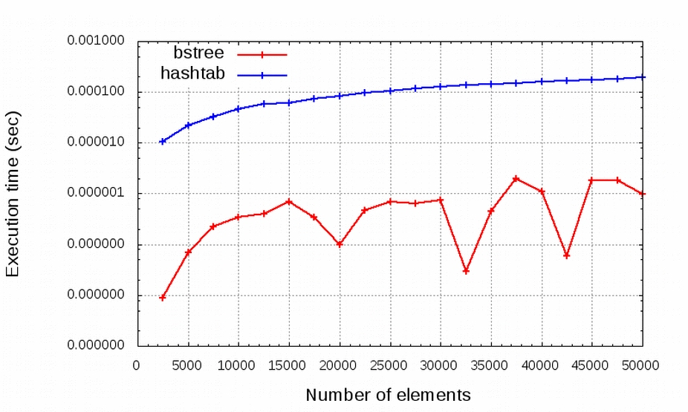
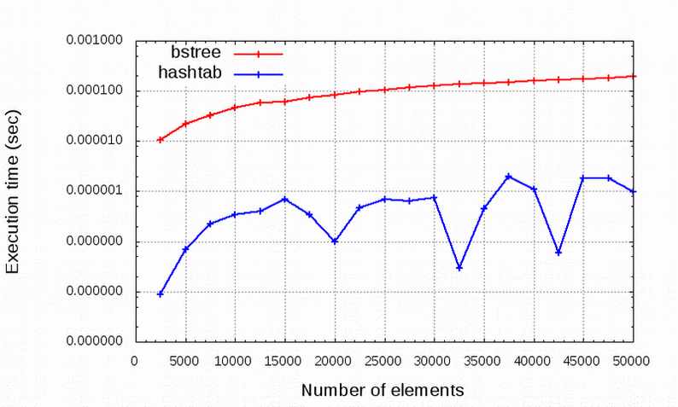
N | bstree | hash
2500 | 0.000035700 | 0.000000009
5000 | 0.000072603 | 0.000000069
7500 | 0.000123970 | 0.000000220
10000 | 0.000140216 | 0.000000340
12500 | 0.000175271 | 0.000000400
15000 | 0.000204749 | 0.000000681
17500 | 0.000226018 | 0.000000341
20000 | 0.000245660 | 0.000000099
22500 | 0.000259680 | 0.000000460
25000 | 0.000284591 | 0.000000679
27500 | 0.000315704 | 0.000000631
30000 | 0.000335951 | 0.000000761
32500 | 0.000365390 | 0.000000029
35000 | 0.000388452 | 0.000000449
37500 | 0.000429105 | 0.000001949
40000 | 0.000489035 | 0.000001089
42500 | 0.000549535 | 0.000000060
45000 | 0.000575139 | 0.000001840
47500 | 0.000611433 | 0.000001820
50000 | 0.000634506 | 0.000000980

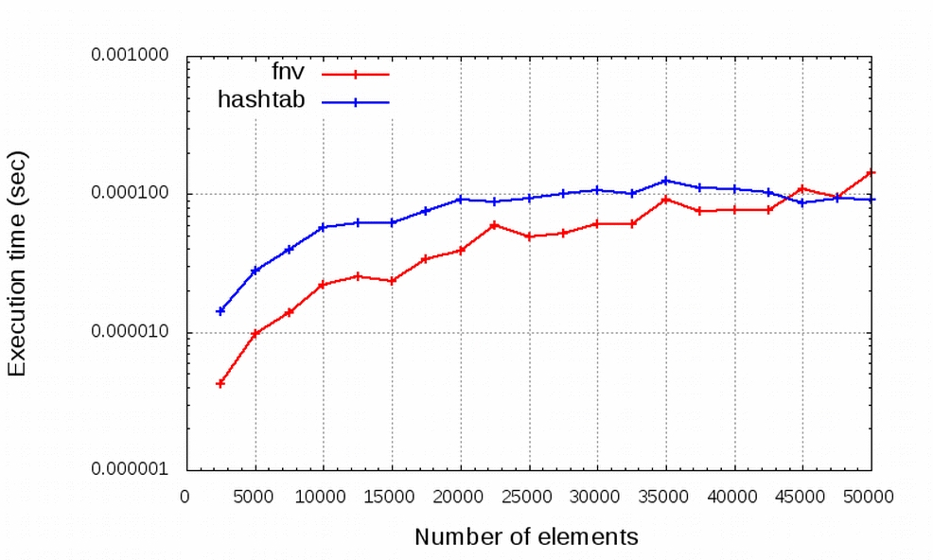
N | lookup | fnv
2500 | 0.000013898 | 0.000005472
5000 | 0.000026119 | 0.000011868
7500 | 0.000039449 | 0.000017631
10000 | 0.000053224 | 0.000025363
12500 | 0.000068388 | 0.000032597
15000 | 0.000078755 | 0.000033634
17500 | 0.000092169 | 0.000043228
20000 | 0.000107156 | 0.000051966
22500 | 0.000115709 | 0.000058637
25000 | 0.000131812 | 0.000064061
27500 | 0.000147374 | 0.000066638
30000 | 0.000161392 | 0.000076937
32500 | 0.000172830 | 0.000080092
35000 | 0.000185495 | 0.000096623
37500 | 0.000199236 | 0.000105803
40000 | 0.000213820 | 0.000109994
42500 | 0.000239227 | 0.000118649
45000 | 0.000243892 | 0.000128428
47500 | 0.000263747 | 0.000138202
50000 | 0.000272192 | 0.000143021

Add
N | T (BST) | T(Hash)
10000 | 13.28771238 | 6.6438561898
20000 | 14.28771238 | 7.1438561898
30000 | 14.87267488 | 7.4363374401
40000 | 15.28771238 | 7.6438561898
50000 | 15.609640474 | 7.8048202372
60000 | 15.87267488 | 7.9363374401
70000 | 16.095067302 | 8.0475336508
80000 | 16.28771238 | 8.1438561898
90000 | 16.457637381 | 8.2288186905
100000 | 16.609640474 | 8.3048202372
110000 | 16.747143998 | 8.3735719991
120000 | 16.87267488 | 8.4363374401
130000 | 16.988152098 | 8.4940760488
140000 | 17.095067302 | 8.5475336508
150000 | 17.194602975 | 8.5973014876
160000 | 17.28771238 | 8.6438561898
170000 | 17.375175221 | 8.6875876104
180000 | 17.457637381 | 8.7288186905
190000 | 17.535639893 | 8.7678199465
200000 | 17.609640474 | 8.8048202372

